상품제안서
이모 레돌란트 디퓨져 선물세트 100ml x 6 | 상품코드: S36701

 |  |  |  |  |  |  | 02-713-8555 | www.synergygift.co.kr
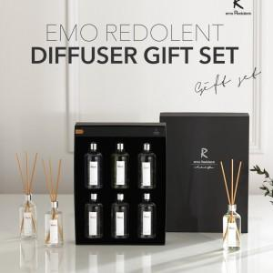

【상세/제작정보】 | <p>라벨지 부착 100개 이상 지원&nbsp;</p>

【인쇄/포장옵션】 | 라벨지 / 포장지포장

【공급단가】 | 수량 | 50~ | 100~ | 500~ | 1,000~ | 2,000~
*VAT별도 | 단가 | 23,040원 | 22,690원 | 22,150원 | 21,270원 | 20,380원

【상품 URL】 | https://www.synergygift.co.kr:443/src/goods_detail.php?gdno=36701

